2024_data
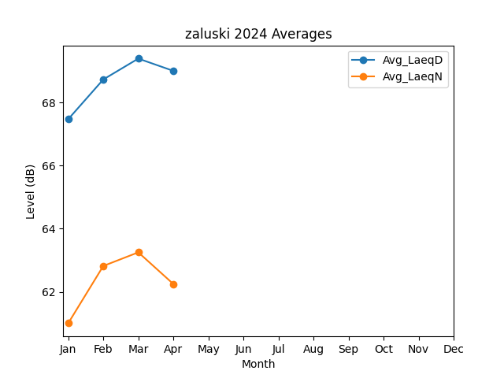
Month | Avg_LaeqD | Avg_LaeqN
1 | 67.468721915 | 61.008998102
2 | 68.725476289 | 62.82070415
3 | 69.386552053 | 63.251959247
4 | 68.997763261 | 62.249491145

